說明
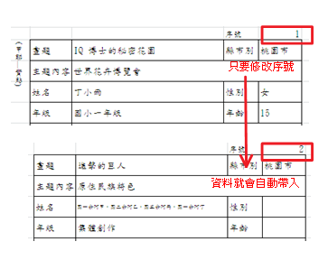
特別注意：
表格不足請自行增列序號。
報名時，請將填寫完成的檔案寄回。檔案名稱為「世界兒童畫展參賽作品清冊+校名」。
交件時若以郵寄方式，請內附作品清冊並自行確認作品數量並以雙掛號寄送。

報名資料寄送信箱 | b003@clps.tyc.edu.tw
報名截止日 | 3月24日16:00 前
交件地點 | 中壢國小學務處（中壢區延平路622號）
交件日期 | 114年 3 月26、27、28日，共三日 （每日上午 08:00 至下午 16:00）。

在清冊填寫完後，本試算表可協助批次列印出要黏貼的作品標籤。
以下為使用步驟：

步驟 1、至「作品清冊」工作表上，依照範例填寫基本資料。
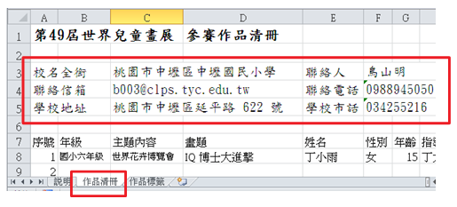
步驟 2、填寫學生名單時，從下拉清單中選取年級別及主題內容別。
填寫時注意先以「年級」，再以「表現題材」為篩選依序填寫。
表現題材
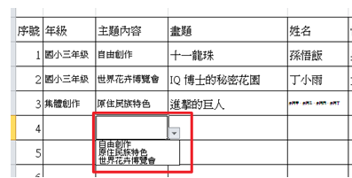
步驟 3、完成清冊後，可至「作品標籤」工作表上，準備列印標籤。
工作表中，表單的儲存格內容是依清冊內容帶入，不需手動填寫。
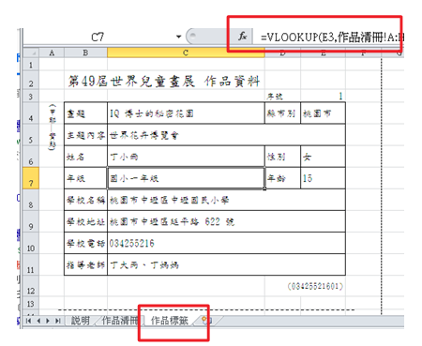
步驟 4、在標籤上填入序號，標籤中就會自動帶入對應的內容，接著只要列印（Ctrl + P）即完成。

